11.1
（Relay Packaging Technology & Solution Delivery List）
Shipping Date 发货日期: |  |  | 2025-11-01 |  |  |  | 大货样品和发货单都在第3个托盘上
快递单号: |  |  | S70715961569 顺心捷达

订单号 | 产品型号 | PO号 | 订单数 | 总实发数 | 总箱数 | 装箱明细
S25101223 | FFGD/26/M11944G-UK-SHADE1 | 4500348377 | 7778 | 7934 | 14 | 13箱*600个+1箱*134个 托盘号1/3
合计： |  |  |  | 7934 | 14
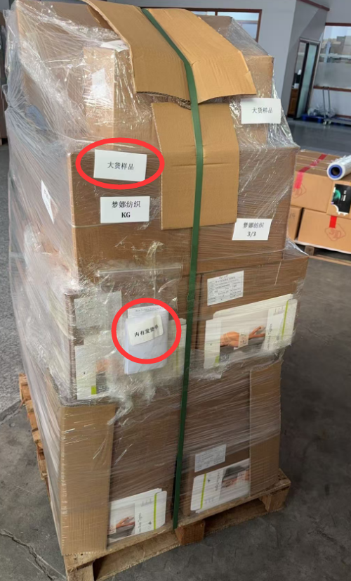
（Relay Packaging Technology & Solution Delivery List）
Shipping Date 发货日期: |  |  | 2025-11-01
快递单号: |  |  | S70715961569 顺心捷达

订单号 | 产品型号 | PO号 | 订单数 | 总实发数 | 总箱数 | 装箱明细
S25101223 | FFGD/26/M11944G-UK-SHADE3 | 4500348377 | 1575 | 1607 | 3 | 2箱*600个+1箱*407个 托盘号1/3
合计： |  |  |  | 1607 | 3

（Relay Packaging Technology & Solution Delivery List）
Shipping Date 发货日期: |  |  | 2025-11-01
快递单号: |  |  | S70715961569 顺心捷达

订单号 | 产品型号 | PO号 | 订单数 | 总实发数 | 总箱数 | 装箱明细
S25101223 | FFGD/26/M11944G-CE-SHADE2 | 4500348377 | 2100 | 2142 | 4 | 3箱*600个+1箱*342个 托盘号1/3
合计： |  |  |  | 2142 | 4

（Relay Packaging Technology & Solution Delivery List）
Shipping Date 发货日期: |  |  | 2025-11-01
快递单号: |  |  | S70715961569 顺心捷达

订单号 | 产品型号 | PO号 | 订单数 | 总实发数 | 总箱数 | 装箱明细
S25101385 | FFLX/24/M11967G-UK-BLACK-40D | 4500348485 | 1890 | 1928 | 2 | 1箱*1500个+1箱*428个 托盘号2/3
合计： |  |  |  | 1928 | 2

（Relay Packaging Technology & Solution Delivery List）
Shipping Date 发货日期: |  |  | 2025-11-01
快递单号: |  |  | S70715961569 顺心捷达

订单号 | 产品型号 | PO号 | 订单数 | 总实发数 | 总箱数 | 装箱明细
S25101385 | FFLX/24/M11967G-UK-BLACK-120D | 4500348485 | 1999 | 2039 | 2 | 1箱*1500个+1箱*539个 托盘号2/3
合计： |  |  |  | 2039 | 2

（Relay Packaging Technology & Solution Delivery List）
Shipping Date 发货日期: |  |  | 2025-11-01
快递单号: |  |  | S70715961569 顺心捷达

订单号 | 产品型号 | PO号 | 订单数 | 总实发数 | 总箱数 | 装箱明细
S25101385 | FFLX/26/M11991G-UK-BLACK(OPT1) | 4500348485 | 2100 | 2142 | 5 | 4箱*450个+1箱*342个 托盘号3/3
合计： |  |  |  | 2142 | 5

（Relay Packaging Technology & Solution Delivery List）
Shipping Date 发货日期: |  |  | 2025-11-01
快递单号: |  |  | S70715961569 顺心捷达

订单号 | 产品型号 | PO号 | 订单数 | 总实发数 | 总箱数 | 装箱明细
S25101385 | FFLX/24/M12011G-UK-BLACK-40D | 4500348485 | 4625 | 4718 | 5 | 4箱*1000个+1箱*718个 托盘号2/3
合计： |  |  |  | 4718 | 5

（Relay Packaging Technology & Solution Delivery List）
Shipping Date 发货日期: |  |  | 2025-11-01
快递单号: |  |  | S70715961569 顺心捷达

订单号 | 产品型号 | PO号 | 订单数 | 总实发数 | 总箱数 | 装箱明细
S25101385 | FFBT/26/M13900G-CE-NUDE(OPT2) | 4500348485 | 3149 | 3212 | 8 | 7箱*450个+1箱*62个 托盘号3/3
合计： |  |  |  | 3212 | 8

（Relay Packaging Technology & Solution Delivery List）
Shipping Date 发货日期: |  |  | 2025-11-01
快递单号: |  |  | S70715961569 顺心捷达

订单号 | 产品型号 | PO号 | 订单数 | 总实发数 | 总箱数 | 装箱明细
S25101385 | FFLX/24/M11967G-CE-BLACK-40D | 4500348485 | 3885 | 3963 | 3 | 2箱*1500个+1箱*963个 托盘号2/3
合计： |  |  |  | 3963 | 3

